상품제안서
모나미플립3색볼펜(FLIP3색) (0.7mm) | 상품코드: F21739

 |  |  |  |  |  |  | 02-412-0044 | www.easy1.co.kr
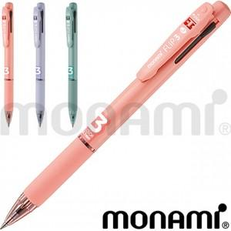

【상세/제작정보】 | <p><b><span style="font-size: 12pt;">**&nbsp;</span><span style="font-size: 12pt;">300개미만 실크1도 인쇄비- 20,000별도</span></b></p><p><span style="font-size: 12pt;"><b>** 배송비- 한박스 1000개/ 5000원 별도</b></span></p>

【인쇄/포장옵션】 | 실크, 개별인쇄 / OPP(비닐)

【공급단가】 | 수량 | 300~ | 500~ | 1,000~ | 3,000~ | 5,000~
*VAT별도 | 단가 | 1,820원 | 1,750원 | 1,690원 | 1,620원 | 1,560원

【상품 URL】 | https://dev.easy1.co.kr:443/src/goods_detail.php?gdno=21739

